記入事例
【配送をご希望の場合】 赤〇を 有 に動かし、ご希望の時間に赤□を動かす（時間指定の場合は希望到着時間を入力） 【来社してのお引き取りの場合】 赤〇を 無 に動かし、来社予定の時間に赤□を動かす（事前に分かれば来社予定時間を入力）
現場住所は初回のみで構いません（配送をご希望の場合は別途案内図を送ってください）
弊社営業担当者や先に連絡を取り合っている者がいれば入力（いなければ空欄で構いません）

記入日（作成日）

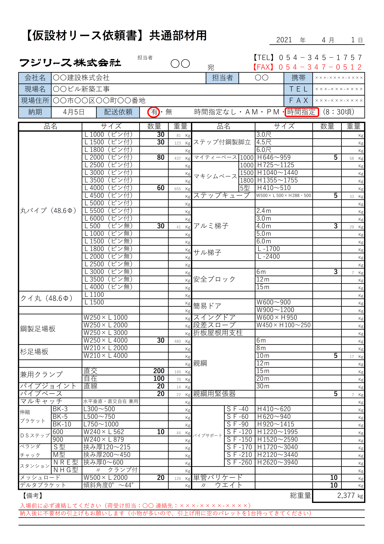
記入事例

現場事務所に電話・ＦＡＸがある場合は入力

配送（引取り）希望日

必要数量を入力（重量が自動計算されます）

注意事項や特記事項があれば入力
ご希望の商品が欄に無い場合は、空欄に直接入力（重量は計算されませんのでご注意ください）
入力して頂いたご注文資材の総重量が表示されます（空欄追加入力分を除く）
配送依頼や引取り時の目安にしてください

※頂いた【仮設材リース依頼書】をもとに、在庫や配送手配等の確認をさせて頂きます
※お急ぎのご注文の場合は、先に電話連絡にて要件をお伝え頂ければ随時ご対応致します

